ext截图
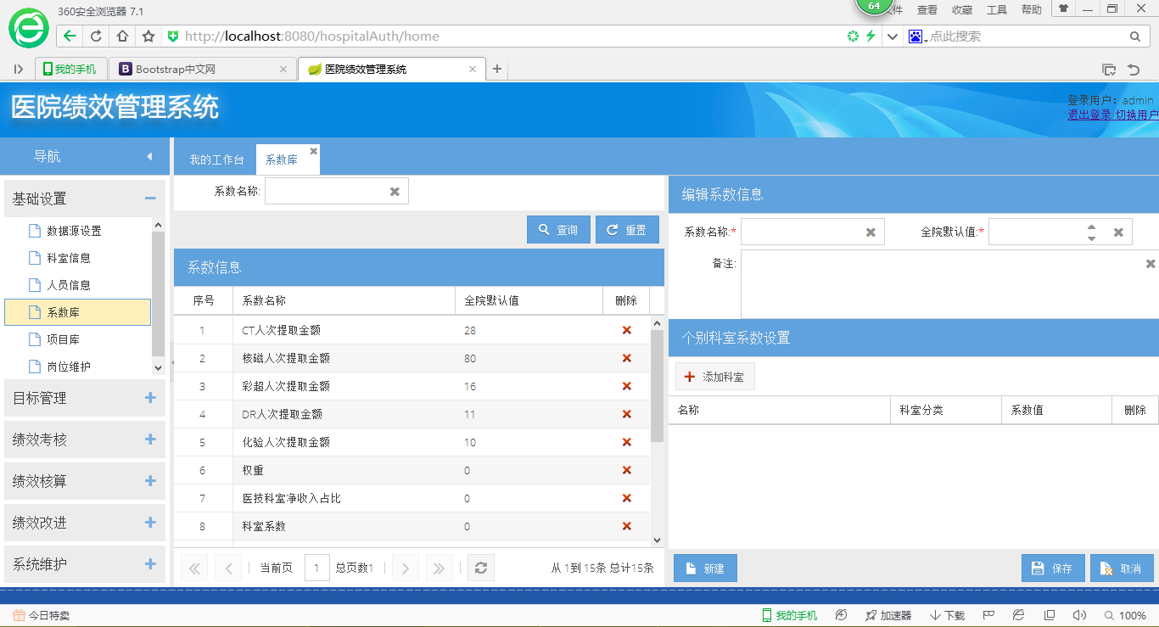

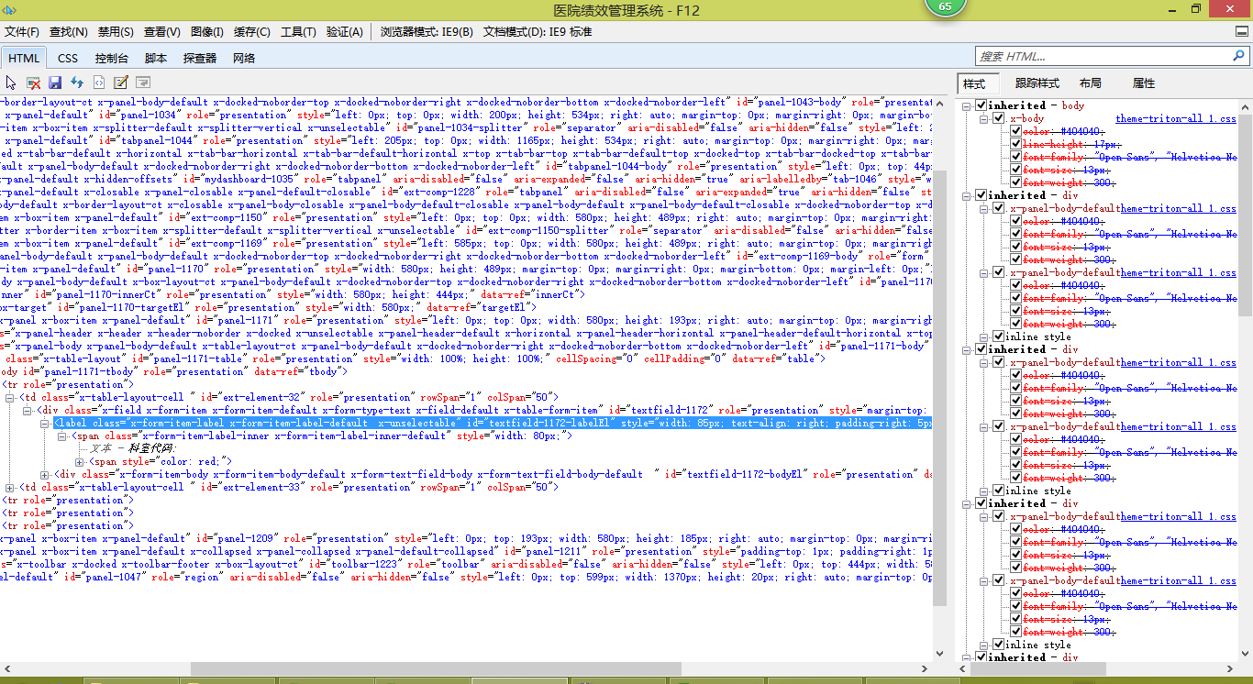

crm截图
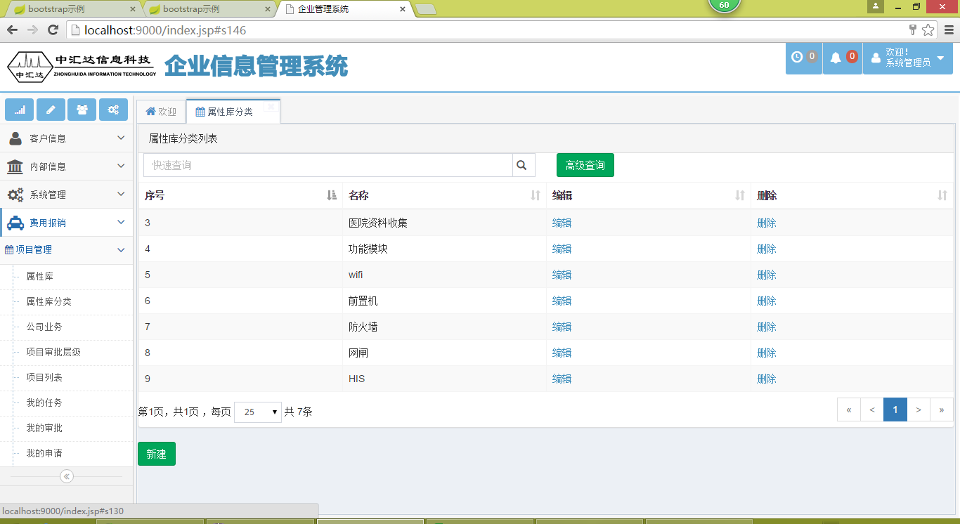

css基础
css语法 | w3c | http://www.w3school.com.cn/css/css_syntax_pro.asp
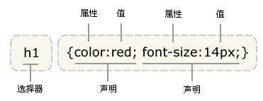

 | css基本语法

 | 选择器： | id选择器

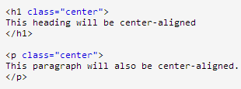
 |  | 类选择器

 |  | 元素选择器 p

 |  | 属性选择器：兼容性差，不考虑

 |  | 后代选择器
 |  | （所有包含内容）

 |  | 子元素选择器
 |  | （相邻子元素）

 |  | 伪类

 |  | 分组：逗号

 | 继承及优先级 | （外部样式）External style sheet <（内部样式）Internal style sheet <（内联样式）Inline style
 |  | 有个例外的情况，就是如果外部样式放在内部样式的后面，则外部样式将覆盖内部样式。
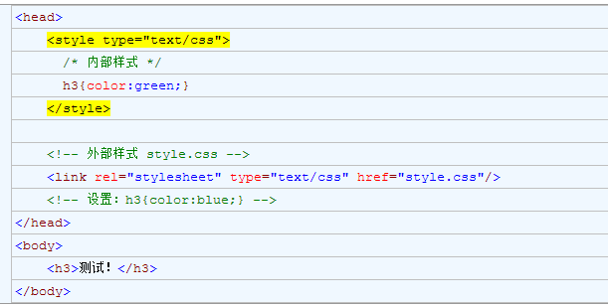

 |  | http://www.cnblogs.com/xugang/archive/2010/09/24/1833760.html

